GBPJPY
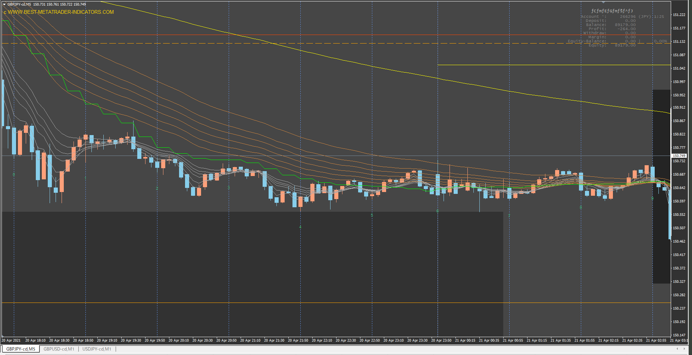

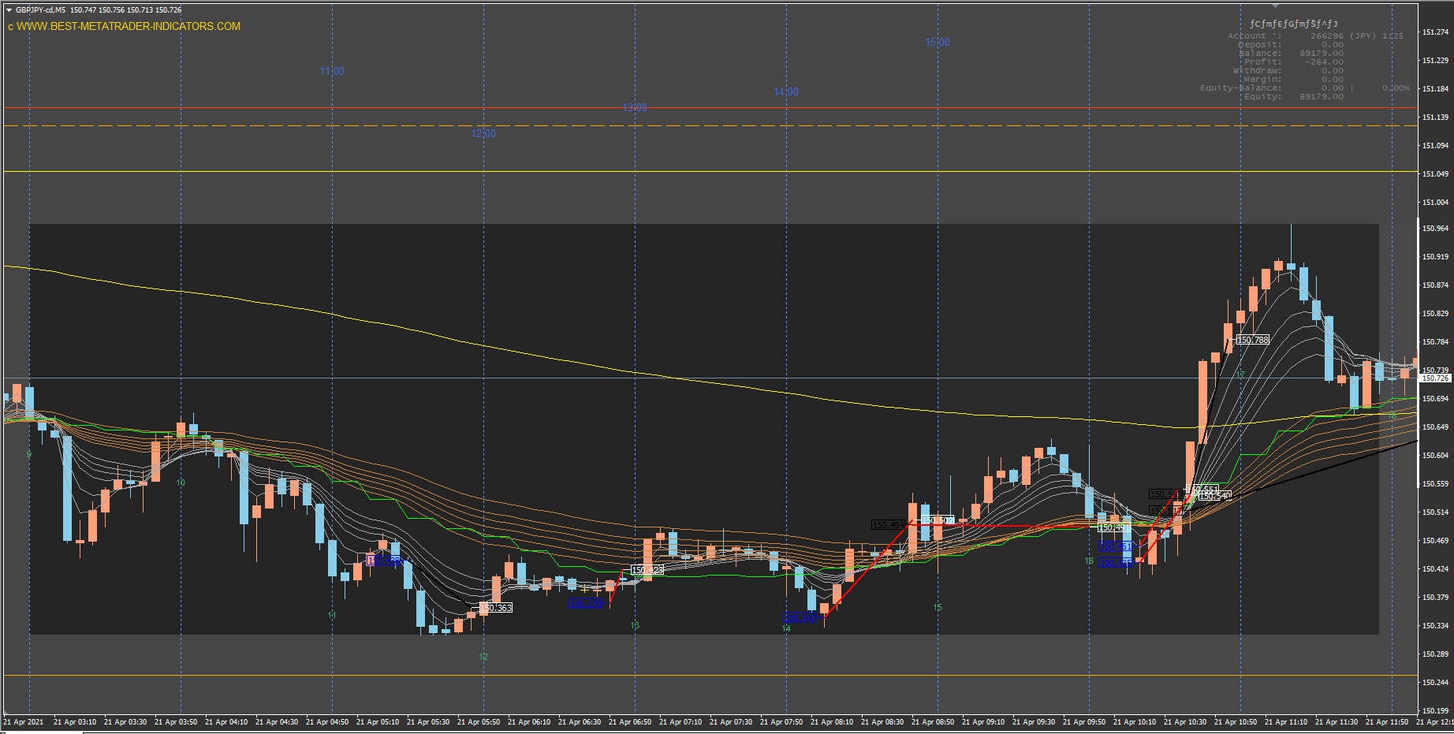

15分MA見のがし

ルール無視の上、底でショートしている

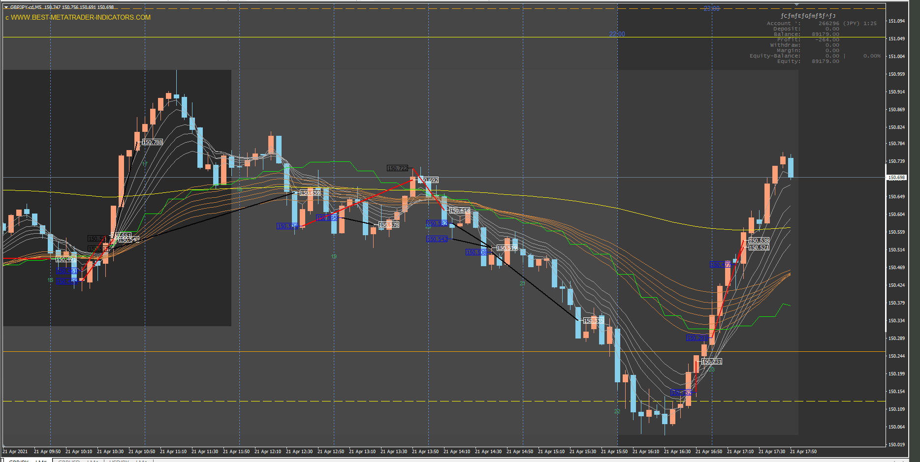

15MAの傾きでトレンドを判断していない

出来心でトレードし、今日の利益をふっとばすどころかマイナスに。

エントリーもエグジットもルール通りできた

15分MA見のがし
子供の相手をしながらだったので、スマホを見ながらトレード。こんなときはとてもルール通りにはできない。

GBPUSD
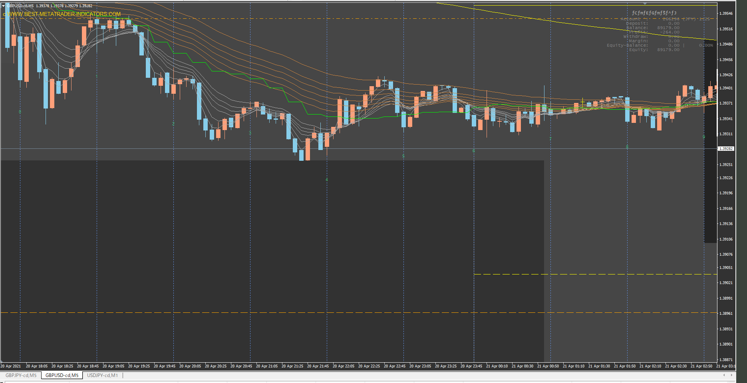

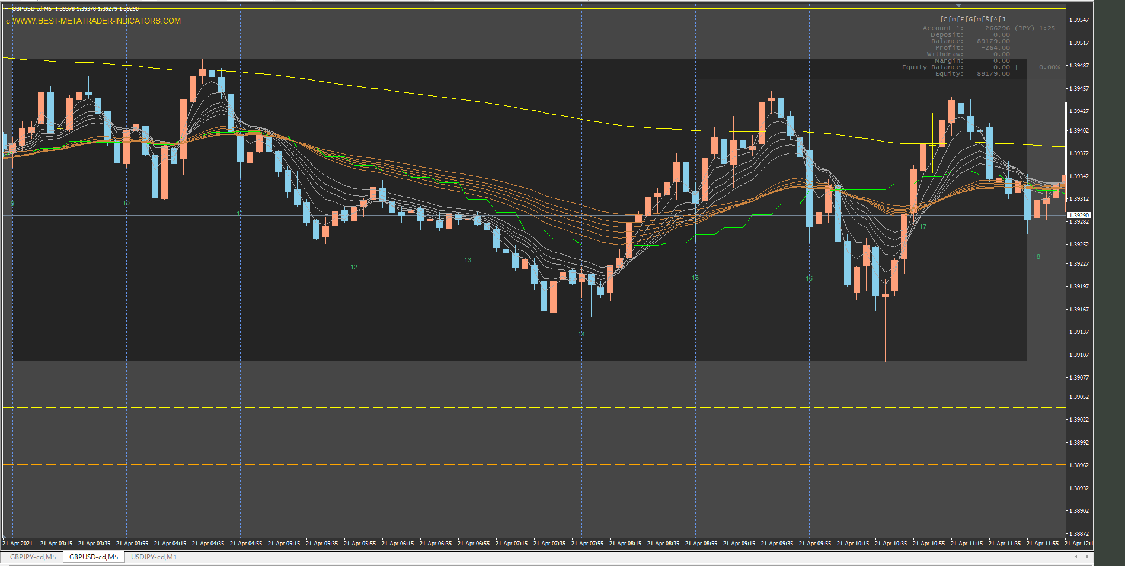

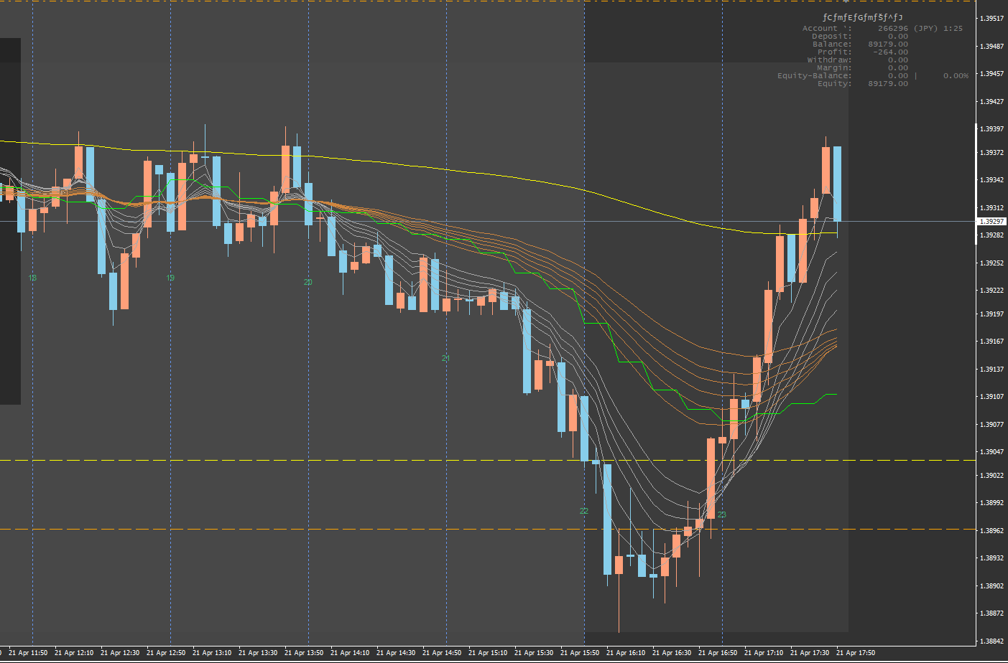

20時以前はほぼダマシ。まともにやっていたら指標を信じられなくなるし、何より損をする。

USDJPY
